Лист1
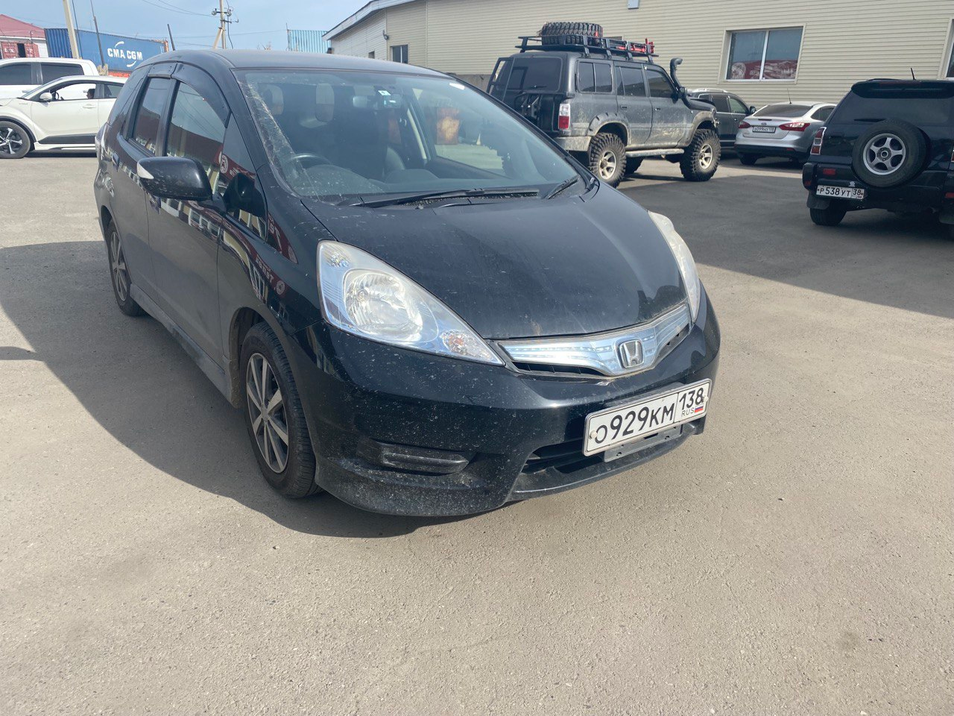
 | Собственник или владелец | Байкал Аренда Ангарск
 | Партнер /доля/сумма | Шемелин Евгений/ 1/3 / 320000
 | Автомобиль / Срок | Honda Fit Shuttle 2012 О929КМ 138
 | Первоначальный взнос/ залог | 4147
 | Статья ДДС | Сумма | Расход | Ремонт | Выдача ДС | Остаток
1 | 2023-09-16 | 889 | 75 |  |  | 814
2 | 19.09.2023-20.09.2023 | 883 | 75 |  |  | 1622
3 | 2023-09-30 | 4222 | 75 |  |  | 5769
4 | 2023-10-02 | 1238 | 75 |  |  | 6932
5 | 2023-10-09
6 | 2023-10-16 |  |  |  |  |  | в аренде
7 | 2023-10-23 |  |  |  |  |  | на стоянке
8 | 2023-10-30 |  |  |  |  |  | на оформлении
9 | 2023-11-06 |  |  |  |  |  | в прокате
10 | 2023-11-13 |  |  |  |  |  | продан / выкуплен
11 | 2023-11-20 |  |  |  |  |  | на ремонте
12 | 2023-11-27 |  |  |  |  |  | на продаже
13 | 2023-12-04 |  |  |  |  |  | в залоге
14 | 2023-12-11
15 | 2023-12-18
16 | 2023-12-25
17 | 2024-01-01
18 | 2024-01-08
19 | 2024-01-15
20 | 2024-01-22
21 | 2024-01-29
22 | 2024-02-05
23 | 2024-02-12
24 | 2024-02-19
25 | 2024-02-26
26 | 2024-03-04
27 | 2024-03-11
28 | 2024-03-18
29 | 2024-03-25
30 | 2024-04-01
31 | 2024-04-08
32 | 2024-04-15
33 | 2024-04-22
34 | 2024-04-29
35 | 2024-05-06
36 | 2024-05-13
37 | 2024-05-20
38 | 2024-05-27
39 | 2024-06-03
40 | 2024-06-10
41 | 2024-06-17
42 | 2024-06-24
43 | 2024-07-01
44 | 2024-07-08
45 | 2024-07-15
46 | 2024-07-22
47 | 2024-07-29
48 | 2024-08-05
49 | 2024-08-12
50 | 2024-08-19
51 | 2024-08-26
52 | 2024-09-02
53 | 2024-09-09
54 | 2024-09-16
55 | 2024-09-23
56 | 2024-09-30
57 | 2024-10-07
58 | 2024-10-14
59 | 2024-10-21
60 | 2024-10-28
61 | 2024-11-04
62 | 2024-11-11
63 | 2024-11-18
64 | 2024-11-25
65 | 2024-12-02
66 | 2024-12-09
67 | 2024-12-16
68 | 2024-12-23
69 | 2024-12-30
70 | 2025-01-06
71 | 2025-01-13
72 | 2025-01-20
73 | 2025-01-27
74 | 2025-02-03
75 | 2025-02-10
76 | 2025-02-17
77 | 2025-02-24
78 | 2025-03-03
79 | 2025-03-10
80 | 2025-03-17
81 | 2025-03-24
82 | 2025-03-31
83 | 2025-04-07
84 | 2025-04-14
85 | 2025-04-21
86 | 2025-04-28
87 | 2025-05-05
88 | 2025-05-12
89 | 2025-05-19
90 | 2025-05-26
91 | 2025-06-02
92 | 2025-06-09
93 | 2025-06-16
94 | 2025-06-23
95 | 2025-06-30
96 | 2025-07-07
97 | 2025-07-14
98 | 2025-07-21
99 | 2025-07-28
100 | 2025-08-04
101 | 2025-08-11
102 | 2025-08-18
103 | 2025-08-25
104 | 2025-09-01
105 | 2025-09-08
106 | 2025-09-15
107 | 2025-09-22
108 | 2025-09-29
109 | 2025-10-06
110 | 2025-10-13
111 | 2025-10-20
112 | 2025-10-27
113 | 2025-11-03
114 | 2025-11-10
115 | 2025-11-17
116 | 2025-11-24
117 | 2025-12-01
118 | 2025-12-08
119 | 2025-12-15
120 | 2025-12-22
121 | 2025-12-29
122 | 2026-01-05
123 | 2026-01-12
124 | 2026-01-19

